箱唛扫码
Factory name (工厂名称) | 歌迪
PO. Number(订单号) | 第六批
Style Code.(款号) | 6618-677
Product Code.(产品编号) | RECYCLE CARE LABEL RECYCLE COMPONENT LABEL | Carton No.(箱号):
Inner Packages(包装方式） | 2000pcs/ bundle | 1\1
SIZE/qty (尺码/数量) | 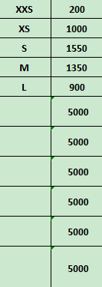
Carton Dimension（箱规） | 20*20*30 | Country of Origin：
Gross Weight（毛重） | 7kg | Made In China
Net Weight（净重） | 6.6kg
Remark（备注）

 | 06618677505014
 | 06618677505021
 | 06618677505038
 | 06618677505045
 | 06618677505083
 | 06618677505014
 | 06618677505021
 | 06618677505038
 | 06618677505045
 | 06618677505083

 | 06618677505014
 | 06618677505021

